UPV-EHU-OCW-2017
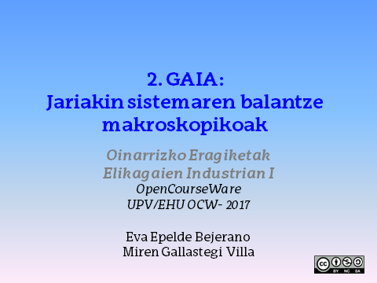

1
1. ADIBIDEA
Tutueria batean zehar 1,8 l/s-ko emariarekin garagardoa dario. Tutueriaren barne diametroa 3 cm-koa da. Garagardoaren dentsitatea 1100 kg/m³ bada, kalkulatu garagardoaren batazbesteko abiadura eta emari masikoa. Aldiz, tutuaren diametroa erdia bada , batazbesteko abiadura nolakoa izango da? Eta emari masikoa? Zenbat handitu edo txikituko dira?

DATUAK
GARAGARDOA
Q (l/s) | 1.8
D (cm) | 3
DENTS (Kg/m3) | 1100

PROZEDURA

1. Datuen unitateen egokitzapena:

Q(m3/s) | 0.0018
D1(m) | 0.03

2. Emari bolumetrikoaren definiziotik batazbesteko abiadura askatu daiteke, Q:

A1 (m2) | 0.00071
u1 (m/s) | 2.55

3. Emari masikoaren definizioa:

m (kg/s) | 1.98

4. Diametroa erdira murriztuz,

D2(m) | 0.015
A2 (m2) | 0.00018
u2(m/s) | 10.19

EMAITZA ETA EZTABAIDA

D1 (m) | 0.03 | u1(m/s) | 2.55
D2(m) | 0.015 | u2(m/s) | 10.19

D1/D2 | 2 | u1/u2 | 0.25

ONDORIOA: Tutueriaren diametroa erdira murriztean, abiadura lau aldiz handitu egiten da.

2
2. ADIBIDEA
3 cm-ko barne diametroa duen tutueria bat jariakin bat ponpatzeko erabiltzen da. Likidoa batzen duen tankeak 1,5 m-ko diametroa eta 3 m-ko altuera du. Likidoaren dentsitatea 1040 kg/m³ eta likatasuna 1600 × 10⁻⁶ Pa s izanik:
Zein da behar den denbora minimoa tankea likidoz betetzeko, hau tutuerian zehar egoera laminarrean aurkitzen bada?
Zein da behar den denbora maximoa tankea likidoz betetzeko, hau tutuerian zehar egoera zurrunbilotsuan aurkitzen bada?

DATUAK

TUTUERIAREN EZAUGARRIAK
D (m) | 0.03

LIKIDOAREN PROPIETATEAK
DENTS (Kg/m3) | 1040
BISK. (Pa s) | 1.60E-03

TANKEAREN DIMENTSIOAK
D (m) | 1.5
H (m) | 3

PROZEDURA

1. Emari laminarraren kasuan, tankea betetzeko denbora minimoa abiadura maximoak ezarriko du
Aldiz, emari zurrunbilotsuaren kasuan, abiadura minimoak ezarriko du.

a) Emari laminarrean |  | b) Emari zurrunbilotsuan
Re | 2100 | Re | 4000

u (m/s) | 0.11 | u (m/s) | 0.21

2. Emari bolumetrikoa kalkulatzen dugu:

A (m2) | 0.00071 | A (m2) | 0.00071
Q (m3/s) | 7.61E-05 | Q (m3/s) | 1.45E-04

3. Tankearen bolumena kalkulatzen dugu:

A(m2) | 1.77
V (m3) | 5.30

4. Beharrezkoa den denbora,

t (s) | 7E+04 | t (s) | 4E+04

EMAITZA ETA EZTABAIDA
t (h) | 19.35 | t (h) | 10.16

ONDORIOA: Erregimen zurrunbilotsuan tankea askoz arinago beteko da, jariakina abiadura handiagoan higitzen baita.

3
3. ADIBIDEA
Zein abiadurarekin pasatzen dira airea eta ura egoera laminarretik, trantsizio egoerara 5 cm-ko diametroa duen tutuerian 20 ºC-tan aurkitzen badira? Interpretatu emaitzak. (Datuak: A.4. eta A.5 taulak, Singh liburutik)

DATUAK

AIREAREN PROPIETATEAK (20ºC-tan)
Dents. (kg/m3) | 1.164
Bisk. (Pa s) | 1.82E-05

URAREN PROPIETATEAK (20 ºC-tan)
Dents. (kg/m3) | 998.2
Bisk. (Pa s) | 9.93E-04

TUTUERIAREN DIMENTSIOAK
D(m) | 0.05

PROZEDURA

1. Erregimen laminarretik trantsiziora igarotzeko Re balioa mugan:
Re | 2100

2. Airearen eta uraren batazbesteko abiadura Re baldintza horretarako:

u (airea, m/s) | 0.66
u (ura, m/s) | 0.042

EMAITZA ETA EZTABAIDA
ONDORIOA: Airearen dentsitatea urarena baino 1000 aldiz txikiagoa da gutxi gorabehera. Aldiz, likatasuna 100 aldiz txikiagoa da. Hortaz, airearen abiadura 10 aldiz handiagoa behar da erregimen laminarra hausteko.

4
4. ADIBIDEA
2 cm-ko diametroa eta 10 m-ko luzera duen tutueria batetik ardoa garraiatzen da 40 l/min-ko emariarekin eta 20 ºC-tan. Zein tutueriaren frakziori dagokio sarrerako eremua?
OHARRA: ardoaren propietateak uraren berdinak direla suposatuko da.

DATUAK
TUTUERIAREN DIMENTSIOAK
D (m) | 0.02
L (m) | 10

ARDOA (20 ºC-tan)
Q (l/min) | 40
Q (m3/s) | 0.000667
Dents. (kg/m3) | 998.2
Bisk. (Pa s) | 9.93E-04

PROZEDURA

1. Lehendabizi jariakinaren erregimena laminarra ala zurrunbilotsua den kalkulatuko dugu:

A (m2) | 0.00
u (m/s) | 2.12

Re | 4.26E+04 | ERREGIMEN ZURRUNBILOTSUA

Re zenbakia 4000 baino altuagoa da, hortaz, erregimen zurrunbilotsuan gaude

2. Sarrerako eremua kalkulatuko dugu, jakinda erregimen zurrunbilotsuan

Le/D | 2.60E+01

Le (m) | 0.52

Hortaz, tutueriaren guztizko luzera kontuan hartuz,

%-tan | 5.2

EMAITZA ETA EZTABAIDA
Sarrerako eremua tutueria osoaren %5,2ari dagokio. Gainontzeko tutueriaren eremuan fluxu garatua izango genuke.

5
5. ADIBIDEA
Likido bat egoera laminarrean 2 cm-ko diametroa duen tutueria batean dario. Tutueriak eragiten dion presio galera 330 Pa-koa da. Likidoaren likatasuna 5 Pa s-koa bada eta tutueriaren luzera 300 cm. Kalkulatu jariakinaren batazbesteko abiadura eta abiadura erradioaren posizio desberdinetan.

DATUAK
TUTUERIA:
D (m) | 0.02
R (m) | 0.01
ΔP (Pa) | 330
L (m) | 3
LIKIDOAREN PROPIETATEAK
Bisk. (Pa s) | 5

PROZEDURA

1. Abiadura erradioaren posizio desberdinetan kalkulatzeko ondoko ekuazioa daukagu:

Erradioaren balio desberdinak hartuz, 0 eta 0,01 m artean:

r (m) | u (m/s)
0 | 0.00055
0.0025 | 0.000515625
0.005 | 0.0004125
0.0075 | 0.000240625
0.01 | 0

umax (m/s) | 0.00055

2. Jariakinaren batazbesteko abiadura:

Abiadura maximoa tutueriaren erdian izango da r=0 deneko kasuan
Erregimen laminarrean:

u (m/s) | 0.000275

6
6. ADIBIDEA
3 m-ko diametro duen altzairu herdoilgaitzeko tanke batean ardoa gordetzen da 30 ºC-tan, zein 5m-ko altuera arte beterik dagoen. Tankearen azpian balbula bat dago irekirik eta bertatik 10 cm-ko diametroa duen tutu bat irteten da ardoa deskargatzeko. Kalkulatu:
a) Ardoaren deskarga abiadura jariakina egoera egonkorrean baldin badago eta marruskadura indarra arbuiagarria dela suposatuz.
b) Zenbat denbora behar da tankea husteko?

(1)
DATUAK

(2)

TANKEAREN EZAUGARRIAK
D (m) | 3
H (m) | 5
D2 (m) | 0.1

PROZEDURA

1. Bernoulliren ekuazioa aplikatuko da (1) eta (2) puntuen artean:

SUPOSIZIOAK:
(1) Tankea irekia da eta deskarga gunea ere presio atmosferikoan egongo da.
(2) Hasierako unean likidoa geldirik dago.
(3) Jariakinaren propietateak konstante mantentzen dira
(4) Karga galerak mesprezatu daitezke

 | (1) PUNTUAN | (2) PUNTUAN
P (atm) | 1 | 1
z (m) | 5 | 0
u (m/s) | 0 | ?

2. Abiadura (2) puntuan kalkulatu dezakegu

u2 (m/s) | 9.9

3. Tankearen bolumena:

A (m2) | 7.1
V (m3) | 35.3

4. Beharrezkoa den denbora hustutzeko:

 | non

A2 (m2) | 0.0079
Q (m3/s) | 0.1
t (s) | 454.56865

EMAITZA
t (min) | 7.6

7
7. ADIBIDEA
30 ºC-tan dagoen ura 30 m-ko luzera eta 2,5 cm-ko diametroa dituen tutueria batean dario 2 kg/s-ko emari masikoarekin. Kalkulatu marruskadurak eragiten duen presio galera:
a) Suposatu tutueria guztiz leuna eta horizontala dela.
b) Aldiz, tutueria burdin galbanizatuzkoa bada?

DATUAK

URAREN PROPIETATEAK (30 ºC-tan)
DENTS. (kg/m3) | 995.7
Bisk. (Pa s) | 0.000792377
m (kg/s) | 2

TUTUERIAREN EZAUGARRIAK:
L (m) | 30
D (m) | 0.025

PROZEDURA

1. Presio galera kalkulatzeko Fanning-en ekuazioa erabiliko dugu

2. Batazbesteko abiadura kalkulatzeko, emari masikoaren definiziotik:

A (m2) | 0.00049
u (m/s) | 4.09

3. f kalkulatzeko Moody-ren diagrama erabiliko dugu. Horretarako, Re eta E/D kalkulatuko ditugu lehendabizi:

 |  | a) kasua
 |  | Re | 128549 | Moodyren diagramatik:
 |  | (tutueria leuna) |  | 4f | 0.0165
 |  |  |  | f | 0.004125
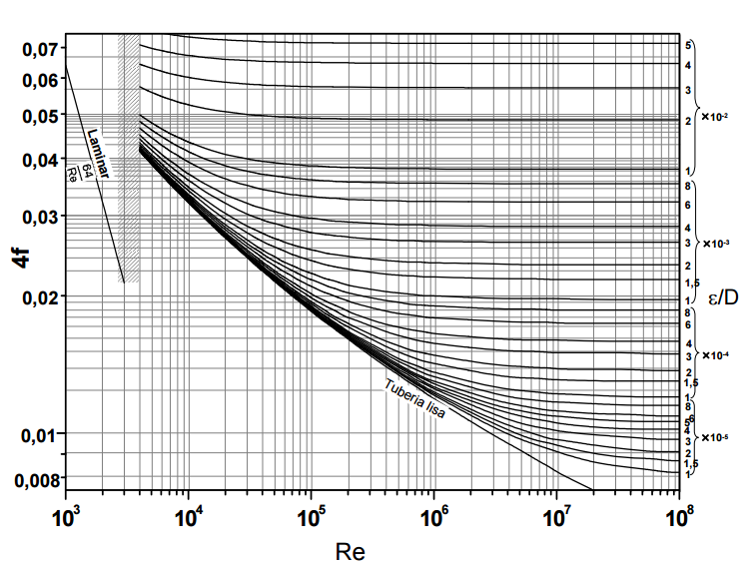

4. hf kalkulatzen dugu,

hf (m) | 16.9
hf (kg/ms2) | 165054.31456

b) Tutueria burdin galbanizatuzkoa bada,
ε | 1.52E-04
ε/D | 0.0061
4f | 0.037
f | 0.00925
hf (m) | 37.93
hf (kg/ms2) | 370121.79628

EMAITZA
hf (kPa) (a kasua) | 165.1
hf (kPa) (b kasua) | 370.1

8
8. ADIBIDEA
30 ºC-tan dagoen laranja zukua (% 20 masan azukrea) tanke ireki batetik, altuago dagoen beste tanke batera ponpatzen da 10 cm-ko barne diametroa duen tutueria batean zehar, 0,04 m³/s-ko emari bolumetrikoarekin. Irudian ageri den instalazioa izanez gero, kalkulatu behar den: a) ponparen potentzia eta b) ponparen irteerako presioa.

(2)

(1)

DATUAK

SAGAR ZUKUAREN PROPIETATEAK
Urarenak suposatu 30 ºC-tan
DENTS. (kg/m3) | 995.7
Bisk. (Pa s) | 7.92E-04

Q (m3/s) | 0.04
D (m) | 0.1
L (m) | 51

PROZEDURA

1. Bernouilliren ekuazioa aplikatuz beharrezko gainontzeko datuak bilduko ditugu eta suposizioak egin:

SUPOSIZIOAK:
(1) Tankea k irekiak dira, beraz, presio atmosferikoan egongo dira.
(2) Hasierako unean eta bukaeran likidoa geldirik dago.
(3) Jariakinaren propietateak konstante mantentzen dira

 | 1 puntuan | 2 puntuan
P (atm) | 1 | 1
z (m) | 2 | 12
u (m/s) | 0 | 0

2. hf-ren kalkulurako, karga galera handiak eta txikiak kontuan izango ditugu.

a) Karga galera txikiak kalkulatzeko: |  |  | C balioak taulatik

 |  |  |  | C balioak
 |  |  | Balbula | 10
 |  |  | Ukondoak (2) | 0.7
 |  |  | Estugunea | 0.5
 |  |  | Zabalkuntza | 1

hf (txikiak)(m) | 17.07

Jariakinaren batazbesteko abiadura kalkulatzeko,

 |  | A (m2) | 0.0079
 |  | u (m/s) | 5.09

b) Karga galera handiak Fanning-en ekuaziotik,

f kalkulatzeko Moody-ren diagrama erabiliko dugu. Horretarako, Re eta E/D kalkulatuko ditugu lehendabizi:

 |  | Re | 6.40E+05
 |  | ε/D | tutueria leuna

 |  | Moody-ren diagramatik,
 |  | f | 0.00375

hf (handiak)(m) | 10.12

3. hp kalkulatuz,

hp (m) | 37.20

4. Ponparen potentzia

a) Ponparen potentzia
P (kW) | 14.5

b) Ponparen irteerako presioa

Bernoulli berria planteatzen dugu (1) eta (2) puntuen artean:

(2)

(1)

 | 1 puntuan | 2 puntuan
P (atm) | ? | 1
z (m) | 0 | 12
u (m/s) | 5.09 | 0

L (m) | 50
hf txikiak (m) | 16.41
hf handiak (m) | 9.93
hf (m) | 26.34

(P1-P2)/(DENTS*g) | 37.0
(P1-P2) (Pa) | 361156.5
P2 (Kpa) | 101.325
P1 (Kpa) | 462.5

9
Ariketa ebatzien zerrendako 8. adibidean oinarrituz, diseinatu ezazu Excel txantiloi bat eta ariketa ebatzi. Aztertu ponparen potentzia-beharretan nola eragiten duten ondoko faktoreak:
a) Tutueriaren luzera (60, 90, 120 eta 150 m)
b) Tutueriaren barne-diametroa (1.5 in, 2 in eta 2.5 in)
Irudikatu grafikoki emaitzak eta eztabaidatu.

 | L (m) | P (kW)

8. ariketan zuzenean L balioak aldatuz,

 | L (m) | P (kW)
 | 51 | 14.5
 | 60 | 15.2
 | 90 | 17.5
 | 120 | 19.9
 | 150 | 22.2

8. ariketan zuzenean D balioak aldatuz,

 | D (in) | D (m) | P (kW)
 | 1.5 | 0.0381 | 812.3
 | 2 | 0.0508 | 220.8
 | 2.5 | 0.0635 | 83.2
 |  | 0.1 | 14.5

